I
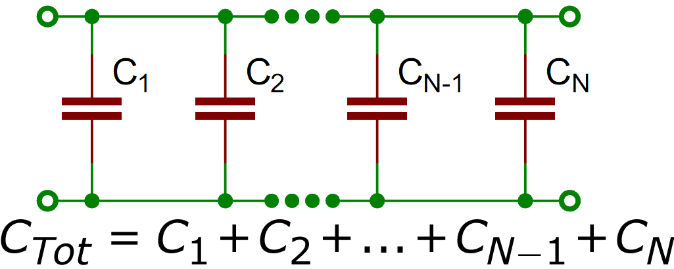
ბრტყელი კონდენსატორები და დიელექტრიკის დიელექტრიკული შეღწევადობა ამოცანა N SD-1

მონაცემები |  | ჰაერი |  |  | დიელექტრიკი
დიელექტრიკის სისქე | 4.5 მმ | d (მმ) | C (nF) | 𝜀 | d (მმ) | C (nF) | ε
მულტიმეტრის ფონი | 0.004 nf | 1 | 0.256 | 1.1362281798 | 5.5 | 0.134 | 3.2710944084
ფირფიტeბის ფართობი | 81π სმ2 | 5 | 0.047 | 1.043021962 | 10.5 | 0.043 | 2.0039336844
$$C= \frac{ε_{0}Sε}{d}$$
 |  | 10 | 0.028 | 1.2427495717 | 15.5 | 0.027 | 1.8574667706
$ε_{0}=$8.854*10⁻¹² F/m
 |  | 15 | 0.021 | 1.3980932682 | 20.5 | 0.020 | 1.8197404443
 |  | 20 | 0.017 | 1.5090530514 | 25.5 | 0.017 | 1.9240426405
 |  | 25 | 0.015 | 1.6643967478 | 30.5 | 0.014 | 1.8951930969
 |  | 30 | 0.013 | 1.7309726177
ტევადობის(C) დამოკიდებულება მანძილზე(d)

III
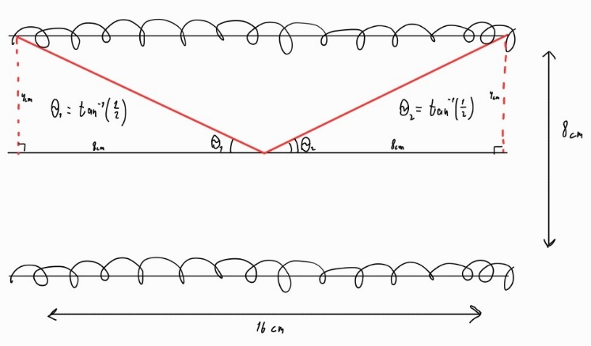
Magnetic Fields of Coil Configurations ექსპერიმენტი #8
მონაცემები
L | 0.16 მ |  | tesla | gauss
d | 0.08 მ | B= | 0.0005198362901 | 5.198362901
N | 200 ბრუნი |  |  |  | chveni b= | 17 | (gauss)
I | 0.37 ა |  |  |  | mashin N | 654.05206692 | (bruni)
θ1 | tan-1(1/2) |  |  |  |  | :((((((
θ2 | tan-1(1/2)
µ0 | 4π*10-7
მაგნიტური ველი სოლენოიდის ცენტრში
$$B=\frac{μ_{0}NI(\cos{Θ_{1}}+\cos{Θ_{2}})}{2L}$$

